Sheet1
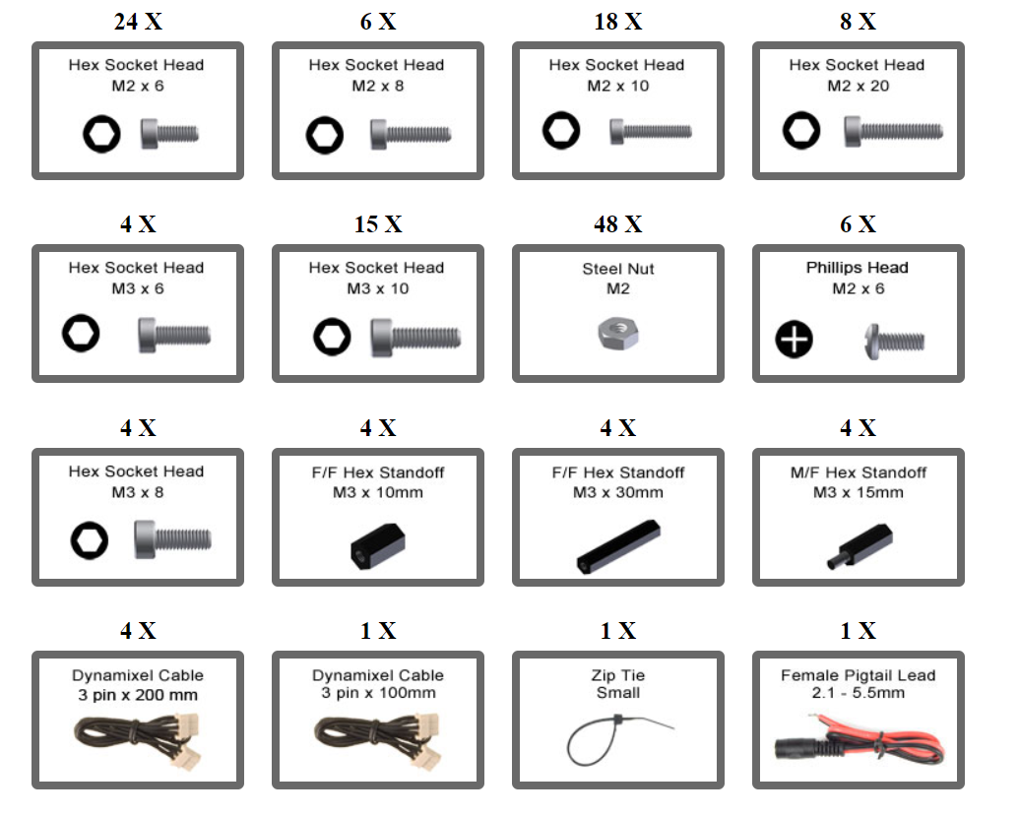
Nombre | Referencia | Cantidad | Prioridad | Descripción/motivo | Página web
Adaptador U2D2 | COM_0972 | 2 | Alta | Adaptador para los robots pincher nuevos
Cajas de plástico | Min. B26x20cm H22cm | 7 | Alta | Cajas para almacenar los robots pincher
Tablas de madera | Genérica | 4 | Alta | Tablas de reemplazo para el espacio de trabajo de los IRB140
Candados | Genérica | 10 | Media | Candados para los lockers del laboratorio de mecatrónica
Cables Servos Pincher | Robot Cable-3P 200mm
Fuentes 12V 2A | Genérica | 2 | Media |  | https://www.tuvoltio.com/categorias/124-iluminacion-publicitaria/11125-adaptador-12v-2a-econo?gclid=CjwKCAiA9NGfBhBvEiwAq5vSy83in23mwyHNUftsCMVqS1npgL3aV4L6s9M5BKo0iyO6mm4VsSt4nxoCs2AQAvD_BwE
Sensor Kinect | Kinect Xbox 360 | 10 | Baja
Adaptador Kinect | Kinect Xbox 360 Adaptador | 10 | Baja
MDF 5mm 1 pliego | Genérica | 1 | Media | Pliego de MDF para corte laser de piezas pincher
Perfil aluminio CNC |  |  |  |  | https://www.linio.com.co/p/perfil-extrusion-aluminio-2020-v-slot-estructural-1-metro-qdghi2
bulk ax-12
Baterias IRB140 | 3HAC044075-001 | 3 | Alta | Battery Unit
 | DSQC 612 Ethernet Board | 1 |  | DSQC 612 Ethernet Board
tornillos y tuercas m2
carretes PLA
Fuente 12V 5A |  |  |  | Fuente para pincher phantom X | https://articulo.mercadolibre.com.co/MCO-631364527-adaptador-o-fuente-de-poder-12v-5-amperios-_JM?matt_tool=42035816&matt_word=&matt_source=google&matt_campaign_id=14634237770&matt_ad_group_id=145708770672&matt_match_type=&matt_network=g&matt_device=c&matt_creative=644763067417&matt_keyword=&matt_ad_position=&matt_ad_type=pla&matt_merchant_id=455120272&matt_product_id=MCO631364527&matt_product_partition_id=1939579762776&matt_target_id=pla-1939579762776&gclid=Cj0KCQiA6LyfBhC3ARIsAG4gkF_-mcyWgb7xOyktB2IVJ1UozOrWaPYJA7J1pRkB7zLVe6Jyx3lVeRYaAm9mEALw_wcB
Tornillo hexagonal M2X6 |  | 20 | Alta | Repuestos Pincher
Tornillo hexagonal M2X8 |  | 20 | Alta | Repuestos Pincher
Tornillo hexagonal M2X10 |  | 20 | Alta | Repuestos Pincher
Tornillo hexagonal M2X20 |  | 20 | Alta | Repuestos Pincher
Tornillo hexagonal M3X6 |  | 20 | Alta | Repuestos Pincher
Tornillo hexagonal M3X8 |  | 20 | Alta | Repuestos Pincher
Tornillo hexagonal M3X10 |  | 20 | Alta | Repuestos Pincher
Tonillo Phillips M2 X6 |  | 20 | Alta | Repuestos Pincher
Tuerca M2 |  | 50 | Alta | Repuestos Pincher

